Lokacija 1
 | OPIS LOKACIJE - Postojeće stanje
 | Struja | NE
 | Stup | NE
 | Internet | NE
 | Predviđena lokacija stupa | 45°49'13"N | 16°00'50"E
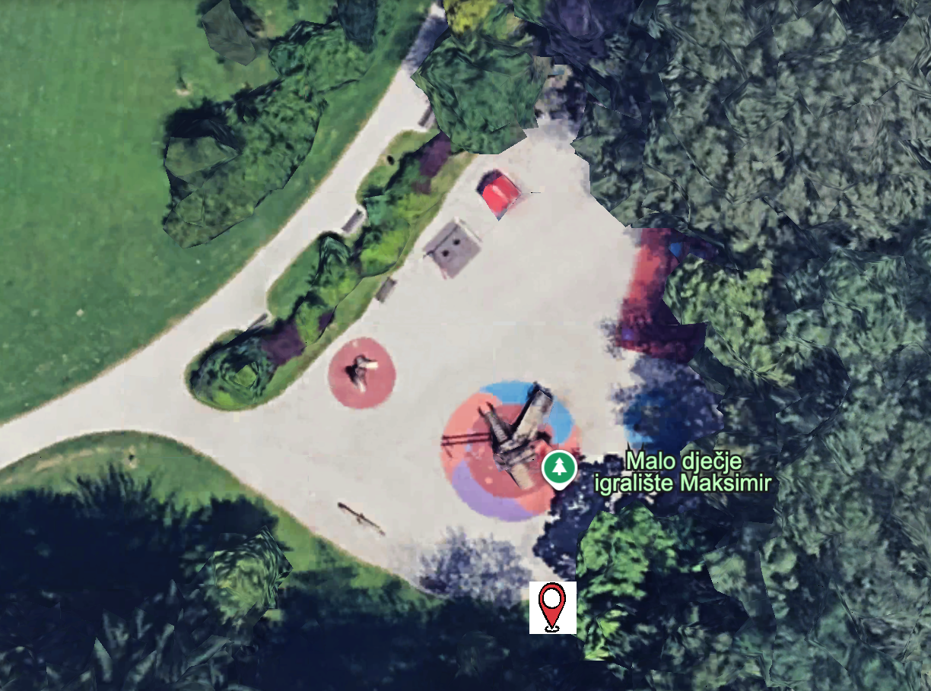

Stavka | OPIS | KOLIČINA | JEDINICA MJERE | CIJENA (BEZ PDV-A) | UKUPNA CIJENA (BEZ PDV-A) | PROIZVOĐAČ | NAZIV OPREME
1.1 | Kamera | 2 | KOM. |  | 0
1.2 | Internet povezivost 4G/3G/2G (Modem) | 2 | KOM. |  | 0
1.3 | Solarno napajanje | 2 | KOM. |  | 0
1.4 | Baterija | 4 | KOM. |  | 0
1.5 | Usluge: - Montaža opreme na stup - Montaža kamera - Montaža baterija za solarne kamere - Spajanje strujne instalacije - Konfiguracija kamera - Konfiguracija 4G/3G/2G povezivanja - Konfiguracija VPN-a - Podešavanje kuta snimanja kamera - Integracija u mrežu i nadzorne sustave | 1 | KOM. |  | 0
1.6 | Održavanje opreme (SLA) u minimalnom trajanju 12 mjeseci prema uvjetima definiranim u opisu usluge | 1 | KOM. |  | 0
 |  |  |  | SVEUKUPNO | 0

Lokacija 2
 | OPIS LOKACIJE - Postojeće stanje
 | Struja | DA
 | Stup | DA
 | Internet | NE
 | Lokacija stupa 1 | 45°49'21"N | 16°01'05"E
 | Lokacija stupa 2 | 45°49'22"N | 16°01'02"E
 | Lokacija, izvor: Google Earth |  |  |  | Slika stupa 1. Postavljeni stupovi su identični |  |  | Slika stupa 2. Postavljeni stupovi su identični
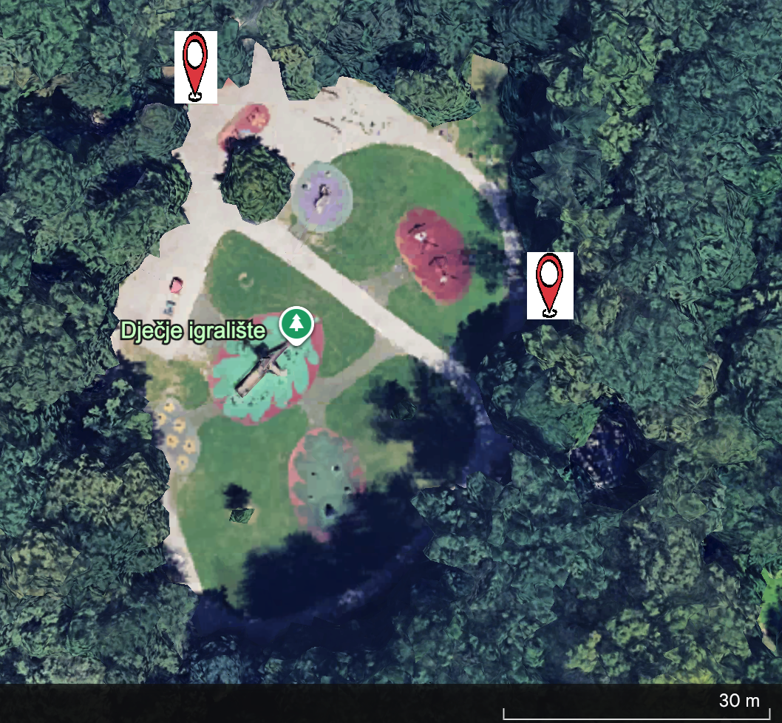
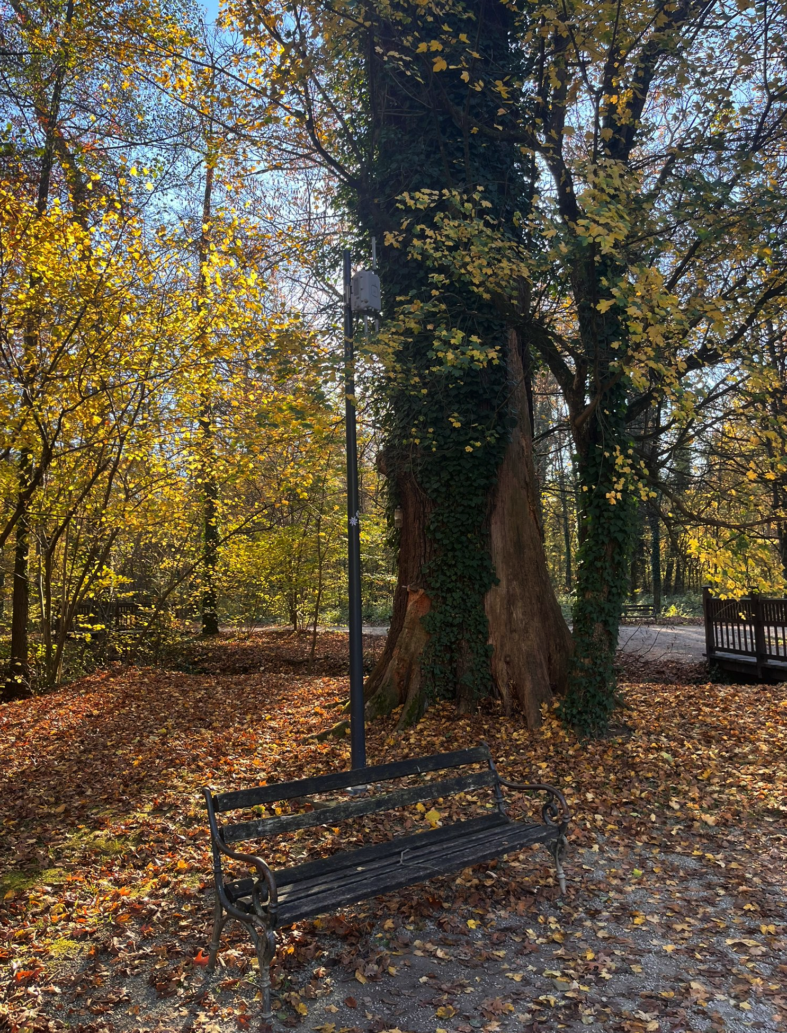
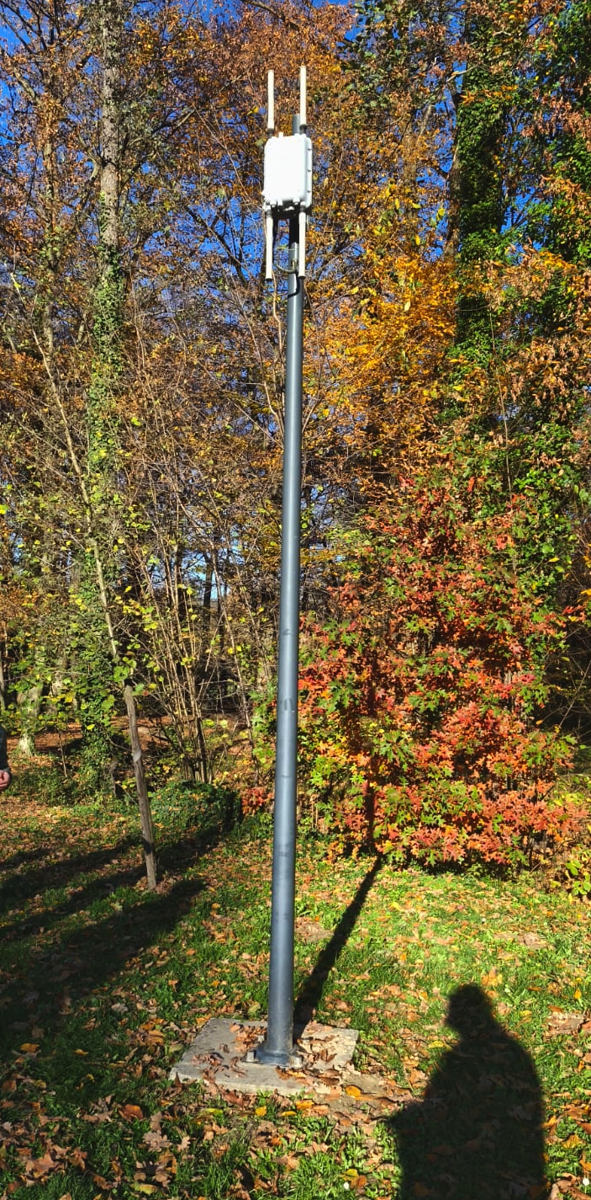

Stavka | OPIS | KOLIČINA | JEDINICA MJERE | CIJENA (BEZ PDV-A) | UKUPNA CIJENA (BEZ PDV-A) | PROIZVOĐAČ | NAZIV OPREME
2.1 | Kamera | 4 | KOM. |  | 0
2.2 | Ruter i napajanje za ruter | 4 | KOM. |  | 0
2.3 | Kutija za ruter i napajanje | 2 | KOM. |  | 0
2.4 | Napajanje PoE za kameru | 4 | KOM. |  | 0
2.5 | Nosač za kutiju | 2 | KOM. |  | 0
2.6 | Usluge: - Montaža opreme na stup - Montaža kamera - Montaža kutije za prihvat napajanja i rutera - Konfiguracija rutera - Spajanje strujne instalacije - Konfiguracija kamera - Konfiguracija VPN-a - Podešavanje kuta snimanja kamera - Integracija u mrežu i nadzorne sustave | 2 | KOM. |  | 0
2.7 | Održavanje opreme (SLA) u minimalnom trajanju 12 mjeseci prema uvjetima definiranim u opisu usluge | 2 | KOM. |  | 0
 |  |  |  | SVEUKUPNO | 0

Lokacija 3
 | OPIS LOKACIJE - Postojeće stanje
 | Struja | NE
 | Stup | NE
 | Internet | NE
 | Prijedlog Lokacije stupa | 45°49'56"N | 16°01'35"E
 | Lokacija, izvor: Google Earth
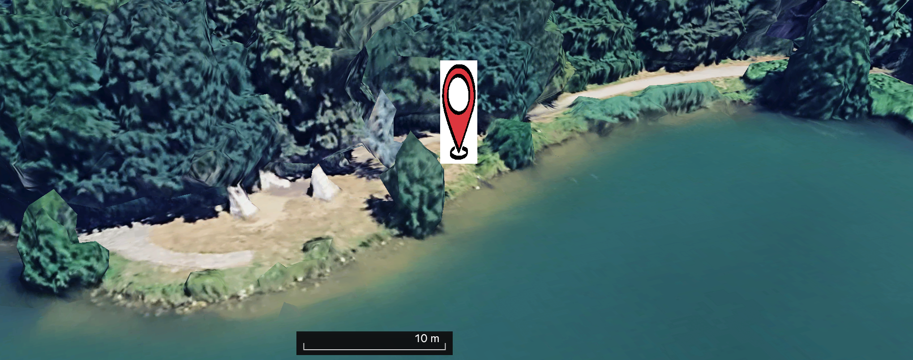

 | Lokacija, izvor: Google Earth
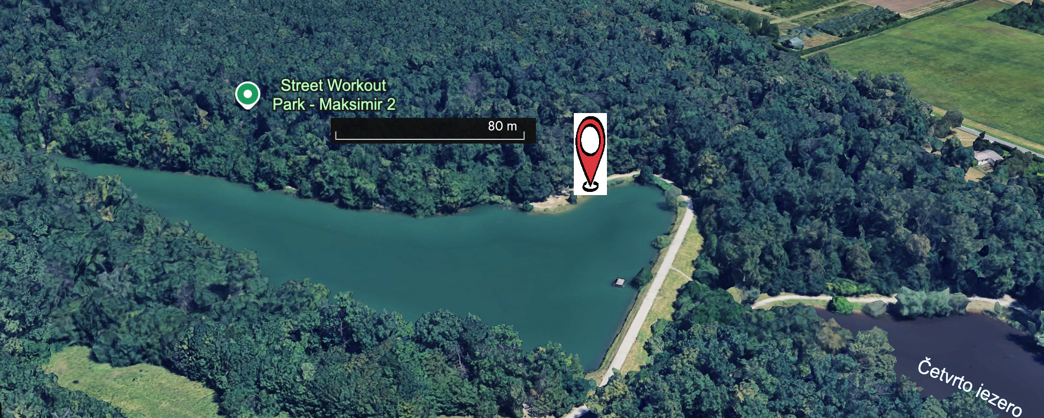

Stavka | OPIS | KOLIČINA | JEDINICA MJERE | CIJENA (BEZ PDV-A) | UKUPNA CIJENA (BEZ PDV-A) | PROIZVOĐAČ | NAZIV OPREME
3.1 | Kamera | 2 | KOM. |  | 0
3.2 | Internet povezivost 4G/3G/2G (Modem) | 2 | KOM. |  | 0
3.3 | Solarno napajanje | 2 | KOM. |  | 0
3.4 | Baterija | 4 | KOM. |  | 0
3.5 | Usluge: - Montaža opreme na stup - Montaža kamera - Montaža baterija za solarne kamere - Spajanje strujne instalacije - Konfiguracija kamera - Konfiguracija 4G/3G/2G povezivanja - Konfiguracija VPN-a - Podešavanje kuta snimanja kamera - Integracija u mrežu i nadzorne sustave | 1 | KOM. |  | 0
3.6 | Održavanje opreme (SLA) u minimalnom trajanju 12 mjeseci prema uvjetima definiranim u opisu usluge | 1 | KOM. |  | 0
 |  |  |  | SVEUKUPNO | 0

Lokacija 4
 | OPIS LOKACIJE - Postojeće stanje
 | Struja | DA
 | Stup | DA
 | Internet | NE
 | Prijedlog Lokacije stupa | 45°49'26"N | 16°01'11"E
 | Lokacija, izvor: Google Earth
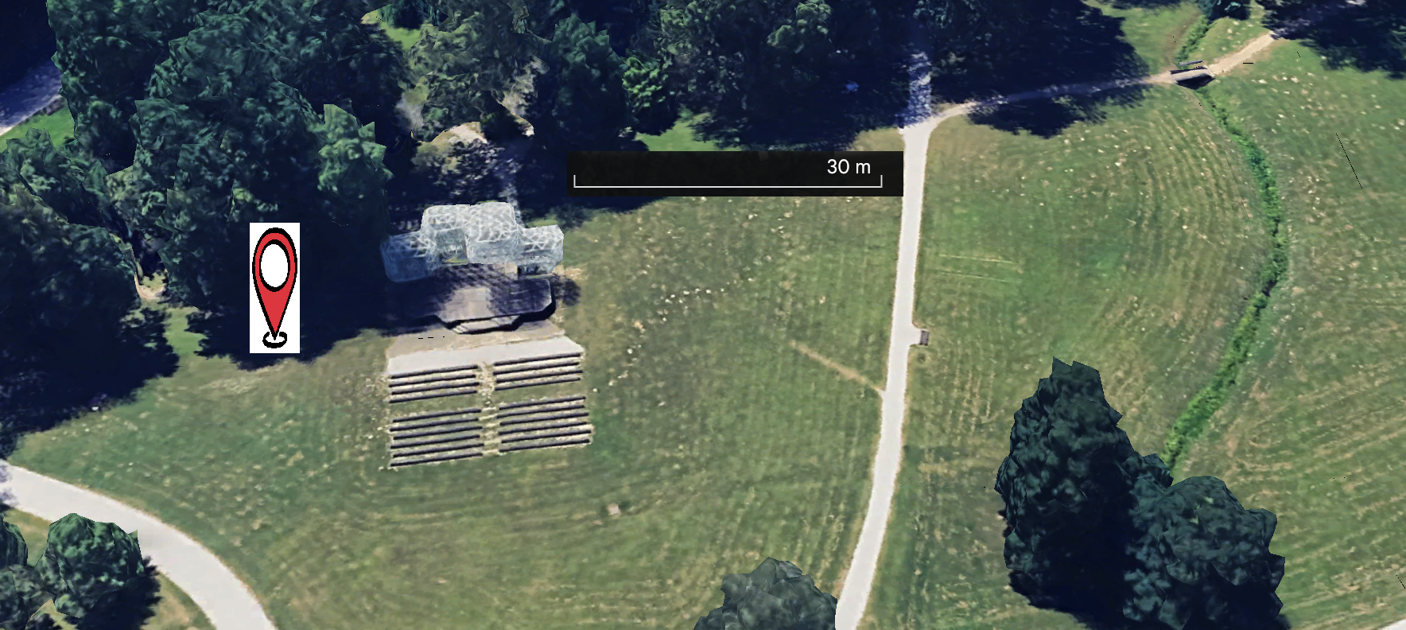

Stavka | OPIS | KOLIČINA | JEDINICA MJERE | CIJENA (BEZ PDV-A) | UKUPNA CIJENA (BEZ PDV-A) | PROIZVOĐAČ | NAZIV OPREME
4.1 | Kamera | 4 | KOM. |  | 0
4.2 | Ruter i napajanje za ruter | 4 | KOM. |  | 0
4.3 | Kutija za ruter i napajanje | 2 | KOM. |  | 0
4.4 | Napajanje PoE za kameru | 4 | KOM. |  | 0
4.5 | Nosač za kutiju | 2 | KOM. |  | 0
4.6 | Usluge: - Montaža opreme na stup - Montaža kamera - Montaža kutije za prihvat napajanja i rutera - Konfiguracija rutera - Spajanje strujne instalacije - Konfiguracija kamera - Konfiguracija VPN-a - Podešavanje kuta snimanja kamera - Integracija u mrežu i nadzorne sustave | 2 | KOM. |  | 0
4.7 | Održavanje opreme (SLA) u minimalnom trajanju 12 mjeseci prema uvjetima definiranim u opisu usluge | 2 | KOM. |  | 0
 |  |  |  | SVEUKUPNO | 0

Lokacija 5
 | OPIS LOKACIJE - Postojeće stanje
 | Struja | NE
 | Stup | NE
 | Internet | NE
 | Prijedlog Lokacije stupa | 45°49'28"N | 16°01'10"E
 | Prijedlog Lokacije stupa | 45°49'28"N 16°01'06"E | 16°01'06"E
 | Lokacija, izvor: Google Earth

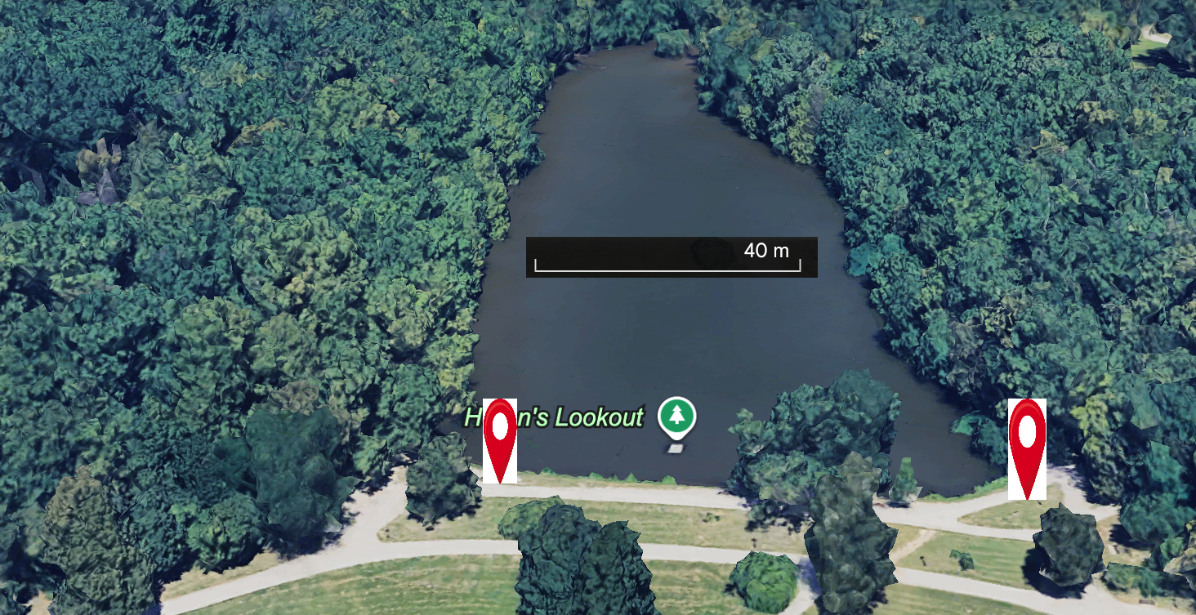

Stavka | OPIS | KOLIČINA | JEDINICA MJERE | CIJENA (BEZ PDV-A) | UKUPNA CIJENA (BEZ PDV-A) | PROIZVOĐAČ | NAZIV OPREME
5.1 | Kamera | 2 | KOM. |  | 0
5.2 | Internet povezivost 4G/3G/2G (Modem) | 2 | KOM. |  | 0
5.3 | Solarno napajanje | 2 | KOM. |  | 0
5.4 | Baterija | 4 | KOM. |  | 0
5.5 | Usluge: - Montaža opreme na stup - Montaža kamera - Montaža baterija za solarne kamere - Spajanje strujne instalacije - Konfiguracija kamera - Konfiguracija 4G/3G/2G povezivanja - Konfiguracija VPN-a - Podešavanje kuta snimanja kamera - Integracija u mrežu i nadzorne sustave | 1 | KOM. |  | 0
5.6 | Održavanje opreme (SLA) u minimalnom trajanju 12 mjeseci prema uvjetima definiranim u opisu usluge | 1 | KOM. |  | 0
 |  |  |  | SVEUKUPNO | 0

